参考-本福特定律测试
致同会计师事务所
会计分录细节测试表（本福特定律测试）
被审计单位： |  |  |  | 编制人： |  |  | 编制日期： |  | 索引号：
会计期间：202X年度 |  |  |  | 复核人： |  |  | 复核日期： |  | 页次：

一、审计目标：
 | 运用本福特定律对会计分录金额的首位数分布进行统计分析，识别是否存在异常分布特征，以辅助判断被审计单位分录数据的真实性、完整性和合理性。

二、审计过程：
 | 1.测试范围：期间、分录范围、币种、科目层级、借贷方向等 |  |  |  |  |  |  |  |  | *本底稿以“参考-本福特定律测试-虚拟会计分录”中H列“借方金额”及I列“借方金额”为例
 |  |  |  |  |  |  |  |  |  | 如需需改数据范围，请：点击“公式”选项卡——“名称管理”——名称列找到“Benford数据范围”——修改其引用位置到需要测试的引用位置（请勿包含非数字格式列）
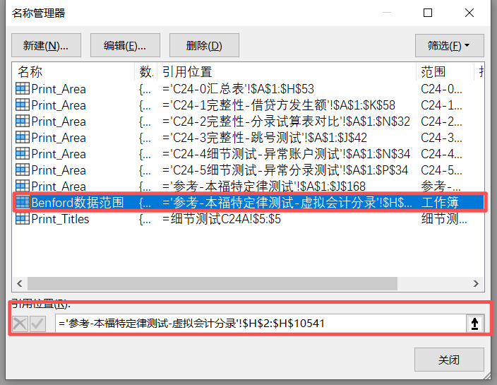
 | 2.数据清洗与处理：
 |  |  | 剔除金额为0、非货币性数值等异常记录
 |  |  | 保留绝对值首位数/前两位数进行统计

 | 3.样本数量： |  | 10,540 | 条

 | 4.检验评估方法: |  | 使用卡方检验方法评估分录金额的首位数字分布是否符合 Benford 定律。
 |  |  | 卡方统计值用于衡量实际分布与理论分布之间的总体偏离程度。
 |  |  | 显著性水平设为： |  | 0.05

 | 5.测试过程界面截图(如适用）

首位数 | 理论比例 | 实际数量 | 实际比例 | 偏差比例 | 卡方贡献 | 说明 | 结论 | 索引号 | 备注
1 | 30.10% | 2,094 | 19.87% | -10.24% | 366.84
2 | 17.61% | 2,510 | 23.81% | 6.20% | 230.45
3 | 12.49% | 1,400 | 13.28% | 0.79% | 5.25
4 | 9.69% | 1,091 | 10.35% | 0.66% | 4.74
5 | 7.92% | 1,009 | 9.57% | 1.65% | 36.46
6 | 6.69% | 817 | 7.75% | 1.06% | 17.58
7 | 5.80% | 493 | 4.68% | -1.12% | 22.87
8 | 5.12% | 512 | 4.86% | -0.26% | 1.37
9 | 4.58% | 614 | 5.83% | 1.25% | 35.97

首位数卡方统计值： |  | 721.53 | 显著偏离
会计分录细节测试表（本福特定律测试） -首位数概率分布与理论值相关性折线图

前两位数 | 理论比例 | 实际数量 | 实际比例 | 偏差 | 卡方贡献 | 说明 | 结论 | 索引号 | 备注
10 | 4.14% | 453 | 4.31% | 0.17% | 0.64
11 | 3.78% | 317 | 3.01% | -0.76% | 16.59
12 | 3.48% | 570 | 5.42% | 1.94% | 113.15
13 | 3.22% | 282 | 2.68% | -0.54% | 9.65
14 | 3.00% | 266 | 2.53% | -0.47% | 7.86
15 | 2.80% | 241 | 2.29% | -0.51% | 10.03
16 | 2.63% | 243 | 2.31% | -0.32% | 4.29
17 | 2.48% | 193 | 1.84% | -0.65% | 18.01
18 | 2.35% | 562 | 5.34% | 3.00% | 399.68
19 | 2.23% | 384 | 3.65% | 1.42% | 94.82
20 | 2.12% | 174 | 1.65% | -0.46% | 10.90
21 | 2.02% | 220 | 2.09% | 0.07% | 0.23
22 | 1.93% | 138 | 1.31% | -0.62% | 21.07
23 | 1.85% | 138 | 1.31% | -0.54% | 16.57
24 | 1.77% | 217 | 2.06% | 0.29% | 4.86
25 | 1.70% | 160 | 1.52% | -0.18% | 2.12
26 | 1.64% | 125 | 1.19% | -0.45% | 13.20
27 | 1.58% | 193 | 1.84% | 0.26% | 4.23
28 | 1.52% | 151 | 1.44% | -0.09% | 0.58
29 | 1.47% | 95 | 0.90% | -0.57% | 23.34
30 | 1.42% | 251 | 2.39% | 0.96% | 67.84
31 | 1.38% | 102 | 0.97% | -0.41% | 12.92
32 | 1.34% | 122 | 1.16% | -0.18% | 2.52
33 | 1.30% | 120 | 1.14% | -0.16% | 2.03
34 | 1.26% | 78 | 0.74% | -0.52% | 22.54
35 | 1.22% | 106 | 1.01% | -0.22% | 4.08
36 | 1.19% | 266 | 2.53% | 1.34% | 157.58
37 | 1.16% | 59 | 0.56% | -0.60% | 32.59
38 | 1.13% | 87 | 0.83% | -0.30% | 8.56
39 | 1.10% | 228 | 2.17% | 1.07% | 108.45
40 | 1.07% | 76 | 0.72% | -0.35% | 12.13
41 | 1.05% | 65 | 0.62% | -0.43% | 18.61
42 | 1.02% | 70 | 0.67% | -0.36% | 13.20
43 | 1.00% | 90 | 0.86% | -0.14% | 2.21
44 | 0.98% | 38 | 0.36% | -0.61% | 40.91
45 | 0.95% | 209 | 1.99% | 1.03% | 116.78
46 | 0.93% | 96 | 0.91% | -0.02% | 0.06
47 | 0.91% | 59 | 0.56% | -0.35% | 14.49
48 | 0.90% | 158 | 1.50% | 0.61% | 42.88
49 | 0.88% | 71 | 0.68% | -0.20% | 4.99
50 | 0.86% | 73 | 0.69% | -0.17% | 3.44
51 | 0.84% | 73 | 0.69% | -0.15% | 2.84
52 | 0.83% | 92 | 0.87% | 0.05% | 0.27
53 | 0.81% | 42 | 0.40% | -0.41% | 22.18
54 | 0.80% | 134 | 1.27% | 0.48% | 29.77
55 | 0.78% | 74 | 0.70% | -0.08% | 0.87
56 | 0.77% | 44 | 0.42% | -0.35% | 16.91
57 | 0.76% | 52 | 0.49% | -0.26% | 9.58
58 | 0.74% | 56 | 0.53% | -0.21% | 6.33
59 | 0.73% | 53 | 0.50% | -0.23% | 7.45
60 | 0.72% | 285 | 2.71% | 1.99% | 579.18
61 | 0.71% | 72 | 0.68% | -0.02% | 0.08
62 | 0.69% | 44 | 0.42% | -0.28% | 11.67
63 | 0.68% | 53 | 0.50% | -0.18% | 5.05
64 | 0.67% | 76 | 0.72% | 0.05% | 0.36
65 | 0.66% | 28 | 0.27% | -0.40% | 25.10
66 | 0.65% | 57 | 0.54% | -0.11% | 2.03
67 | 0.64% | 64 | 0.61% | -0.03% | 0.21
68 | 0.63% | 21 | 0.20% | -0.43% | 31.42
69 | 0.62% | 63 | 0.60% | -0.03% | 0.12
70 | 0.62% | 48 | 0.46% | -0.16% | 4.41
71 | 0.61% | 29 | 0.28% | -0.33% | 19.16
72 | 0.60% | 99 | 0.94% | 0.34% | 20.37
73 | 0.59% | 46 | 0.44% | -0.15% | 4.26
74 | 0.58% | 38 | 0.36% | -0.22% | 8.94
75 | 0.58% | 39 | 0.37% | -0.20% | 7.72
76 | 0.57% | 54 | 0.51% | -0.05% | 0.57
77 | 0.56% | 23 | 0.22% | -0.34% | 22.02
78 | 0.55% | 74 | 0.70% | 0.15% | 4.22
79 | 0.55% | 127 | 1.21% | 0.66% | 83.70
80 | 0.54% | 35 | 0.33% | -0.21% | 8.41
81 | 0.53% | 37 | 0.35% | -0.18% | 6.54
82 | 0.53% | 26 | 0.25% | -0.28% | 15.67
83 | 0.52% | 23 | 0.22% | -0.30% | 18.47
84 | 0.51% | 74 | 0.70% | 0.19% | 7.26
85 | 0.51% | 32 | 0.30% | -0.20% | 8.66
86 | 0.50% | 87 | 0.83% | 0.33% | 21.95
87 | 0.50% | 36 | 0.34% | -0.15% | 5.09
88 | 0.49% | 18 | 0.17% | -0.32% | 21.99
89 | 0.49% | 28 | 0.27% | -0.22% | 10.47
90 | 0.48% | 123 | 1.17% | 0.69% | 103.69
91 | 0.47% | 200 | 1.90% | 1.43% | 449.59
92 | 0.47% | 16 | 0.15% | -0.32% | 22.66
93 | 0.46% | 43 | 0.41% | -0.06% | 0.72
94 | 0.46% | 31 | 0.29% | -0.16% | 6.28
95 | 0.45% | 27 | 0.26% | -0.20% | 9.14
96 | 0.45% | 77 | 0.73% | 0.28% | 18.43
97 | 0.45% | 21 | 0.20% | -0.25% | 14.34
98 | 0.44% | 31 | 0.29% | -0.15% | 5.15
99 | 0.44% | 45 | 0.43% | -0.01% | 0.02

前两位数卡方统计值： |  | 3,141.95 | 显著偏离
会计分录细节测试表（本福特定律测试） -前两位数概率分布与理论值相关性折线图

三、审计说明：

四、审计结论：

$$P\left(d\right)=\log_{10}\left(1+\frac{1}{d}\right)$$
使用说明：
1 | 本福特定律（Benford’s Law）是一个关于自然产生数据中数值分布规律的统计经验法则。
 | 其核心观点是：在大量的自然数据集中，在10进位制中，以数d起头的数出现的理论概率为：

$$P\left(d_{1}d_{2}\right)=\log_{10}\left(1+\frac{1}{d_{1}d_{2}}\right)$$
 | 本福特定律可推广至前两位数字（或前三位），其理论概率为：

 | 若实际数据的首位数（或前两/三位数）分布显著偏离理论分布，可能暗示数据异常或人为操纵风险。

2 | 本底稿使用卡方检验方法评估分录金额的首位数字分布是否符合 Benford 定律。
 | 卡方统计值用于衡量实际分布与理论分布之间的总体偏离程度，建议显著性水平设为 0.05。
 | 对偏离较大的数字段应实施进一步分析或实质性抽查。
3 | 本福特定律测试不止适用于会计分录测试，还适用于收入与销售数据、成本与费用类账户、资产负债表项目明细数据等广泛领域，如需要可参考本底搞进行编制。

